상품제안서
스웨이드 스포츠 응원타올(20*100전면전사) | 상품코드: S09738

 |  |  |  |  |  |  | 02-713-8555 | www.synergygift.co.kr
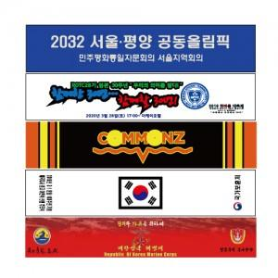

【상세/제작정보】 | <p>기본 단면인쇄 포함입니다.</p>

【인쇄/포장옵션】 | 풀칼라 / OPP(비닐)

【공급단가】 | 수량 | 200~ | 500~ | 1,000~ | 3,000~ | 5,000~
*VAT별도 | 단가 | 2,490원 | 2,400원 | 2,310원 | 2,220원 | 2,160원

【상품 URL】 | https://www.synergygift.co.kr:443/src/goods_detail.php?gdno=19943

